注意事项及步骤
注意事项： | 1.每天最多发送加群请求20个，千万不要超 2.同一个群，只能发一次请求，否则可能被举报 3.先整个加一轮，过一段时间把没有通过的再加一轮 4.如果被群主拒绝，就放弃这个qq群，把qq群从名单中剔除（如果多次被同一个群拒绝，有可能被限制）

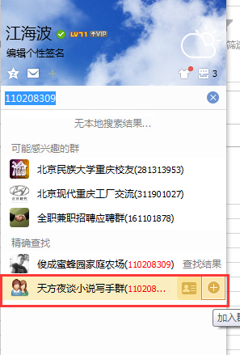
步骤： | 1.在qq主面板搜索框中复制群号，会出来检索结果。最后一个就是需要加的qq群。鼠标放上去，会出来添加按钮，点击添加按钮

 | 2.不需要验证的直接弹出框告知添加成功，需要验证的，会出来验证框。此时不要输入验证信息
 | 3.验证框不理会，继续第一步。直至添加了20个
 | 4.统一处理验证框，输入验证信息。大致验证信息如下：兼职写作，一起交流，谢谢！，下一步。

